N.13A-2567
ภาพถ่ายและรูปตัดขวางลำน้ำสถานีสำรวจอุทกวิทยาแม่น้ำน่าน (N.13A)
บ้านไผ่งาม ต.ส้าน อ.เวียงสา จ.น่าน ปี 2567
 |  |  |  |  |  |  |  |  |  |  |  | 2566 |  |  | 2567
 |  |  |  |  |  |  |  |  |  |  |  | สำรวจเมื่อ 19 ม.ค.2566 |  |  | สำรวจเมื่อ 26 ธ.ค.2566
 |  |  |  |  |  |  |  |  |  |  |  | ระยะ | ระดับ | ผิวน้ำ | ระยะ | ระดับ | ผิวน้ำ
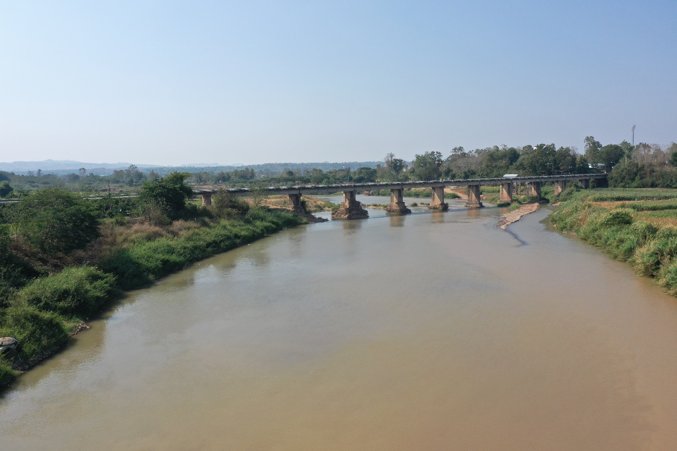
 |  |  |  |  |  |  |  |  |  |  |  | -50 | 189.634 | 177.440 | -50 | 189.632 | 177.460
 |  |  |  |  |  |  |  |  |  |  |  | -40 | 189.729 | 177.440 | -40 | 189.722 | 177.460
 |  |  |  |  |  |  |  |  |  |  |  | -30 | 189.834 | 177.440 | -30 | 189.830 | 177.460
 |  |  |  |  |  |  |  |  |  |  |  | -20 | 189.906 | 177.440 | -20 | 189.900 | 177.460
 |  |  |  |  |  |  |  |  |  |  |  | -10 | 190.087 | 177.440 | -10 | 190.079 | 177.460
 |  |  |  |  |  |  |  |  |  |  |  | 0 | 190.289 | 177.440 | 0 | 190.278 | 177.460
 |  |  |  |  |  |  |  |  |  |  |  | 0 | 188.666 | 177.440 | 0 | 188.610 | 177.460
 |  |  |  |  |  |  |  |  |  |  |  | 5 | 185.412 | 177.440 | 5 | 185.543 | 177.460
 |  |  |  |  |  |  |  |  |  |  |  | 10 | 183.639 | 177.440 | 10 | 183.781 | 177.460
 |  |  |  |  |  |  |  |  |  |  |  | 15 | 183.489 | 177.440 | 15 | 183.509 | 177.460
 |  |  |  |  |  |  |  |  |  |  |  | 20 | 183.467 | 177.440 | 20 | 183.566 | 177.460
 |  |  |  |  |  |  |  |  |  |  |  | 25 | 183.470 | 177.440 | 25 | 183.614 | 177.460
รูปตัดขวางลำน้ำแม่น้ำน่านที่แนวสำรวจปริมาณน้ำ
 | รูปตัดปี2567 |  | ระดับน้ำขณะสำรวจ
-50 | 189.632 | 70.0 | 177.460
-40 | 189.722 | 71.8 | 177.460
-30 | 189.830 | 75.0 | 177.460
-20 | 189.900 | 80.0 | 177.460
-10 | 190.079 | 85.0 | 177.460
0 | 190.278 | 90.0
0 | 188.610 | 95.0
5 | 185.543 | 100.0 | 177.460
10 | 183.781 | 105.0 | 177.460
15 | 183.509 | 110.0 | 177.460
20 | 183.566 | 115.0 | 177.460
25 | 183.614 | 120.0
30 | 183.464 | 125.0
35 | 183.546 | 130.0 | 177.460
40 | 183.544 | 135.0 | 177.460
45 | 183.588 | 140.0 | 177.460
50 | 183.453 | 145.0 | 177.460
55 | 183.273 | 150.0
60 | 182.161 | 155.0 | 177.460
65 | 180.909 | 160.0 | 177.460
70 | 178.815 | 165.0 | 177.460
72 | 177.460 | 170.0 | 177.460
75 | 176.560 | 175.0 | 177.460
80 | 175.200 | 180.0 | 177.460
85 | 176.700 | 185.0 | 177.460
90 | 177.469 | 190.0 | 177.460
95 | 177.496 | 195.0 | 177.460
100 | 176.500 | 200.0 | 177.460
105 | 175.540 | 205.0 | 177.460
110 | 175.170 | 210.0
115 | 175.040 | 215.0
120 | 176.320 | 220.0
125 | 175.700 | 225.0
130 | 176.150 | 230.0
135 | 175.500 | 235.0
140 | 175.650 | 240.0
145 | 175.370 | 245.0
150 | 176.550 | 250.0
155 | 176.840 | 255.0 | 177.460
160 | 176.470 | 260.0 | 177.460
165 | 175.920 | 265.0 | 177.460
170 | 176.440
175 | 177.050
180 | 176.760
185 | 177.250
190 | 176.700
195 | 176.730
200 | 176.420
205 | 176.810
210 | 176.910
...
 |  |  |  |  |  |  |  |  |  |  |  | 30 | 183.399 | 177.440 | 30 | 183.464 | 177.460
 |  |  |  |  |  |  |  |  |  |  |  | 35 | 183.500 | 177.440 | 35 | 183.546 | 177.460
 |  |  |  |  |  |  |  |  |  |  |  | 40 | 183.552 | 177.440 | 40 | 183.544 | 177.460
 |  |  |  |  |  |  |  |  |  |  |  | 45 | 183.424 | 177.440 | 45 | 183.588 | 177.460
 |  |  |  |  |  |  |  |  |  |  |  | 50 | 183.361 | 177.440 | 50 | 183.453 | 177.460
 |  |  |  |  |  |  |  |  |  |  |  | 55 | 183.271 | 177.440 | 55 | 183.273 | 177.460
 |  |  |  |  |  |  |  |  |  |  |  | 60 | 182.337 | 177.440 | 60 | 182.161 | 177.460
 |  |  |  |  |  |  |  |  |  |  |  | 65 | 180.381 | 177.440 | 65 | 180.909 | 177.460
 |  |  |  |  |  |  |  |  |  |  |  | 70 | 178.151 | 177.440 | 70 | 178.815 | 177.460
 |  |  |  |  |  |  |  |  |  |  |  | 73 | 177.440 | 177.440 | 71.8 | 177.460 | 177.460
 |  |  |  |  |  |  |  |  |  |  |  | 75 | 176.790 | 177.440 | 75 | 176.560 | 177.460
 |  |  |  |  |  |  |  |  |  |  |  | 80 | 175.690 | 177.440 | 80 | 175.200 | 177.460
 |  |  |  |  |  |  |  |  |  |  |  | 85 | 177.100 | 177.440 | 85 | 176.700 | 177.460
 |  |  |  |  |  |  |  |  |  |  |  | 90 | 176.940 |  | 90 | 177.469
 |  |  |  |  |  |  |  |  |  |  |  | 95 | 177.754 |  | 95 | 177.496
 |  |  |  |  |  |  |  |  |  |  |  | 100 | 176.860 | 177.440 | 100 | 176.500 | 177.460
ระยะ | -50 | -40 | -30 | -20 | -10 | 0 | 0 | 5 | 10 | 15 | 20 | 105 | 175.790 | 177.440 | 105 | 175.540 | 177.460
ระดับ | 189.632 | 189.722 | 189.830 | 189.900 | 190.079 | 190.278 | 188.610 | 185.543 | 183.781 | 183.509 | 183.566 | 110 | 175.510 | 177.440 | 110 | 175.170 | 177.460
ระยะ | 25 | 30 | 35 | 40 | 45 | 50 | 55 | 60 | 65 | 70 | 71.8 | 115 | 175.410 | 177.440 | 115 | 175.040 | 177.460
ระดับ | 183.614 | 183.464 | 183.546 | 183.544 | 183.588 | 183.453 | 183.273 | 182.161 | 180.909 | 178.815 | 177.460 | 120 | 177.320 |  | 120 | 176.320
ระยะ | 75 | 80 | 85 | 90 | 95 | 100 | 105 | 110 | 115 | 120 | 125 | 125 | 178.174 |  | 125 | 175.700
ระดับ | 176.560 | 175.200 | 176.700 | 177.469 | 177.496 | 176.500 | 175.540 | 175.170 | 175.040 | 176.320 | 175.700 | 130 | 176.480 | 177.440 | 130 | 176.150 | 177.460
ระยะ | 130 | 135 | 140 | 145 | 150 | 155 | 160 | 165 | 170 | 175 | 180 | 135 | 175.590 | 177.440 | 135 | 175.500 | 177.460
ระดับ | 176.150 | 175.500 | 175.650 | 175.370 | 176.550 | 176.840 | 176.470 | 175.920 | 176.440 | 177.050 | 176.760 | 140 | 175.990 | 177.440 | 140 | 175.650 | 177.460
ระยะ | 185 | 190 | 195 | 200 | 205 | 210 | 215 | 220 | 225 | 230 | 235 | 145 | 175.610 | 177.440 | 145 | 175.370 | 177.460
ระดับ | 177.250 | 176.700 | 176.730 | 176.420 | 176.810 | 176.910 | 178.754 | 178.556 | 177.192 | 178.169 | 178.169 | 150 | 176.880 |  | 150 | 176.550
ระยะ | 240 | 245 | 250 | 255 | 260 | 265 | 270 | 275 | 280 | 285 | 290 | 155 | 177.230 | 177.440 | 155 | 176.840 | 177.460
ระดับ | 179.944 | 180.456 | 179.546 | 177.360 | 177.350 | 177.000 | 178.636 | 180.706 | 182.569 | 182.786 | 182.849 | 160 | 176.440 | 177.440 | 160 | 176.470 | 177.460
ระยะ | 295 | 300 | 305 | 310 | 315 | 320 | 325 | 330 | 335 | 340 | 340 | 165 | 176.290 | 177.440 | 165 | 175.920 | 177.460
ระดับ | 182.966 | 183.286 | 183.707 | 183.527 | 184.635 | 189.320 | 190.176 | 190.927 | 191.729 | 192.250 | 192.628 | 170 | 176.660 | 177.440 | 170 | 176.440 | 177.460
ระยะ | 350 | 360 | 370 | 380 | 390 |  |  |  |  |  |  | 175 | 177.190 | 177.440 | 175 | 177.050 | 177.460
ระดับ | 192.449 | 193.279 | 193.534 | 193.801 | 194.049 |  |  |  |  |  |  | 180 | 176.960 | 177.440 | 180 | 176.760 | 177.460
 |  |  |  |  |  |  |  |  |  |  |  | 185 | 177.340 | 177.440 | 185 | 177.250 | 177.460
 | BM. | 192.700 | ม.(ร.ท.ก.) |  | ตลิ่งฝั่งซ้าย | 190.278 | ม.(ร.ท.ก.) |  | ตลิ่งฝั่งขวา | 192.628 | ม.(ร.ท.ก.) | 190 | 176.900 | 177.440 | 190 | 176.700 | 177.460
 | ท้องน้ำ | 175.040 | ม.(ร.ท.ก.) |  | ศูนย์เสา | 177.400 | ม.(ร.ท.ก.) |  | สำรวจเมื่อ 26 ธ.ค.2566 |  |  | 195 | 176.960 | 177.440 | 195 | 176.730 | 177.460
 |  |  |  |  |  |  |  |  |  |  |  | 200 | 176.760 | 177.440 | 200 | 176.420 | 177.460
 |  |  |  |  |  |  |  |  | ผู้สำรวจ นายเชิดชู มะโนเจริญ |  |  | 205 | 177.060 | 177.440 | 205 | 176.810 | 177.460
 |  |  |  |  |  |  |  |  |  |  |  | 210 | 178.230 |  | 210 | 176.910
 |  |  |  |  |  |  |  |  |  |  |  | 215 | 177.563 |  | 215 | 178.754
 |  |  |  |  |  |  |  |  |  |  |  | 220 | 177.506 |  | 220 | 178.556
 |  |  |  |  |  |  |  |  |  |  |  | 225 | 177.468 |  | 225 | 177.192
 |  |  |  |  |  |  |  |  |  |  |  | 230 | 178.030 |  | 230 | 178.169
 |  |  |  | ตรวจสอบหมุดหลักฐานแล้ว |  |  |  |  |  |  |  | 235 | 178.067 |  | 235 | 178.169
 |  |  |  |  |  |  |  |  |  |  |  | 240 | 180.085 |  | 240 | 179.944
 |  |  |  |  |  |  |  |  |  |  |  | 245 | 179.990 |  | 245 | 180.456
 |  |  |  |  | เปลี่ยนรูปแล้ว |  |  |  |  |  |  | 250 | 179.460 |  | 250 | 179.546
 |  |  |  |  |  |  |  |  |  |  |  | 255 | 177.020 | 177.440 | 255 | 177.360 | 177.460
 |  |  |  |  |  |  |  |  |  |  |  | 260 | 177.240 | 177.440 | 260 | 177.350 | 177.460
 |  |  |  |  |  |  |  |  |  |  |  | 265 | 177.180 | 177.440 | 265 | 177.000 | 177.460
 |  |  |  |  |  |  |  |  |  |  |  | 270 | 178.237 | 177.440 | 270 | 178.636 | 177.460
 |  |  |  |  |  |  |  |  |  |  |  | 275 | 180.643 | 177.440 | 275 | 180.706 | 177.460
 |  |  |  |  |  |  |  |  |  |  |  | 280 | 182.423 | 177.440 | 280 | 182.569 | 177.460
 |  |  |  |  |  |  |  |  |  |  |  | 285 | 182.694 | 177.440 | 285 | 182.786 | 177.460
 |  |  |  |  |  |  |  |  |  |  |  | 290 | 182.848 | 177.440 | 290 | 182.849 | 177.460
 |  |  |  |  |  |  |  |  |  |  |  | 295 | 182.940 | 177.440 | 295 | 182.966 | 177.460
 |  |  |  |  |  |  |  |  |  |  |  | 300 | 183.000 | 177.440 | 300 | 183.286 | 177.460
 |  |  |  |  |  |  |  |  |  |  |  | 305 | 183.589 | 177.440 | 305 | 183.707 | 177.460
 |  |  |  |  |  |  |  |  |  |  |  | 310 | 183.433 | 177.440 | 310 | 183.527 | 177.460
 |  |  |  |  |  |  |  |  |  |  |  | 315 | 186.570 | 177.440 | 315 | 184.635 | 177.460
 |  |  |  |  |  |  |  |  |  |  |  | 320 | 189.333 | 177.440 | 320 | 189.320 | 177.460
 |  |  |  |  |  |  |  |  |  |  |  | 325 | 190.078 | 177.440 | 325 | 190.176 | 177.460
 |  |  |  |  |  |  |  |  |  |  |  | 330 | 190.719 | 177.440 | 330 | 190.927 | 177.460
 |  |  |  |  |  |  |  |  |  |  |  | 335 | 191.505 | 177.440 | 335 | 191.729 | 177.460
 |  |  |  |  |  |  |  |  |  |  |  | 340 | 192.239 | 177.440 | 340 | 192.250 | 177.460
 |  |  |  |  |  |  |  |  |  |  |  | 340 | 192.628 | 177.440 | 340 | 192.628 | 177.460
 |  |  |  |  |  |  |  |  |  |  |  | 350 | 192.835 | 177.440 | 350 | 192.449 | 177.460
 |  |  |  |  |  |  |  |  |  |  |  | 360 | 193.085 | 177.440 | 360 | 193.279 | 177.460
 |  |  |  |  |  |  |  |  |  |  |  | 370 | 193.336 | 177.440 | 370 | 193.534 | 177.460
 |  |  |  |  |  |  |  |  |  |  |  | 380 | 193.597 | 177.440 | 380 | 193.801 | 177.460
 |  |  |  |  |  |  |  |  |  |  |  | 390 | 193.849 | 177.440 | 390 | 194.049 | 177.460

